pachetto 1
https://www.simas.it/ |  |  |  |  | prezzo al
 | CodArticolo | collezione | ArticoloVariante | Giacenza | pubblico | Tot.

 | 1101002 | beta | 1101002 BT104 BETA LAVABO 51 BIANCO | 181 | 70.00 € | 12,670.00 €
 | 1100302 | beta | 1100302 CN100 BETA COLONNA BIANCO x BT104 | 207 | 69.00 € | 14,283.00 €
 | 1100502 | beta | 1100502 BT124 BETA LAVABO 66 BIANCO | 71 | 86.00 € | 6,106.00 €
 | 1101502 | beta | 1101502 BT115 BETA SEMICOLONNA PER LAVABO BT124 - n.b.: solo semicolonna | 87 | 78.00 € | 6,786.00 €
 | 1100702 | beta | 1100702 BT121 BETA VASO M/B S BIANCO | 75 | 147.00 € | 11,025.00 €
 | 1100902 | beta | 1100902 BT122 BETA CASSETTA M/B BIANCO | 75 | 117.00 € | 8,775.00 €
 |  | beta | D21 MECCANISMO DI SCARICO DOPPIO FLUSSO | 75 | 110.00 € | 8,250.00 €
 |  | beta | BT002 COPRIWATER IN POLIESTERE CERNIERE CROMATE | 75 | 150.00 € | 11,250.00 €
 |  |  | TOTALE BETA |  |  | - €
 | 1300202 | europa | 1300202 EU311 EUROPA VASO P BIANCO | 225 | 168.00 € | 37,800.00 €
 | 1300203 | europa | EU002 EUROPA COPRIWATER CERNIERE CROMATE | 225 | 150.00 € | 33,750.00 €
 | 1300402 | europa | 1300402 EU323 EUROPA BIDET BIANCO | 35 | 468.00 € | 16,380.00 €
 | 1300502 | europa | 1300502 EU324 EUROPA LAVABO 65 BIANCO | 349 | 150.00 € | 52,350.00 €
 | 1301202 | europa | 1301202 EU334 EUROPA LAVABO 71 BIANCO semi incasso | 357 | 150.00 € | 53,550.00 €
 | 1301502 | europa | 1301502 EU363 EUROPA MINITOP BIANCO sospeso | 160 | 212.00 € | 33,920.00 €
 |  |  | TOTALE EUROPA |  |  | - €
 | 19020000102 | lav.arredo | 19020000102 S52 LAVABO INCASSO DESMO BIANCO | 200 | 160.00 € | 32,000.00 €
 | 1932902 | lav.arredo | 1932902 S072 LAVABO ESTERNO TORTO BIANCO | 68 | 160.00 € | 10,880.00 €
 | 1933202 | lav.arredo | 1933202 S073 LAV.ESTERNO CUP BIANCO | 19 | 160.00 € | 3,040.00 €
 | 1935002 | lav.arredo | 1935002 OW01 LAVABO appoggio OWER BIANCO | 19 | 160.00 € | 3,040.00 €
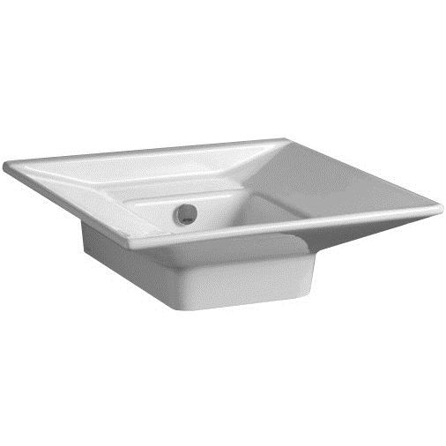 | 1935102 | lav.arredo | 1935102 OW02 LAVABO appoggio/sospeso OWER PARETE BIANCO - | 68 | 160.00 € | 10,880.00 €
 | 19411000002 | lav.arredo | 19411000002 SMS38 LAVABO SOTTOPIANO LINFA | 66 | 350.00 € | 23,100.00 €
 |  |  | TOTALE LAVABI

 |  |  | TOTALE GENERALE | 2637 |  | 389,835.00 €

